附件二 出差任务报告单
 | 光华荣昌集团出差任务报告单
出差前（线上已关联BPM请假流程的，不填写） | 姓 名 | 刘文政 | 所属部门 | 前期采购部
 | 计划出差时间 | 2024-05-08 | 出差委派人 | 前期采购部
 | 计划出差地点 | 美好家居
 | 出差工作任务 | 对美好腰托，气袋，SBR，风扇，加热垫进行调研
出差后 | 同行人员 | 无 | 同行人员所属部门 | 前期采购部
 | 出差工作总结 | 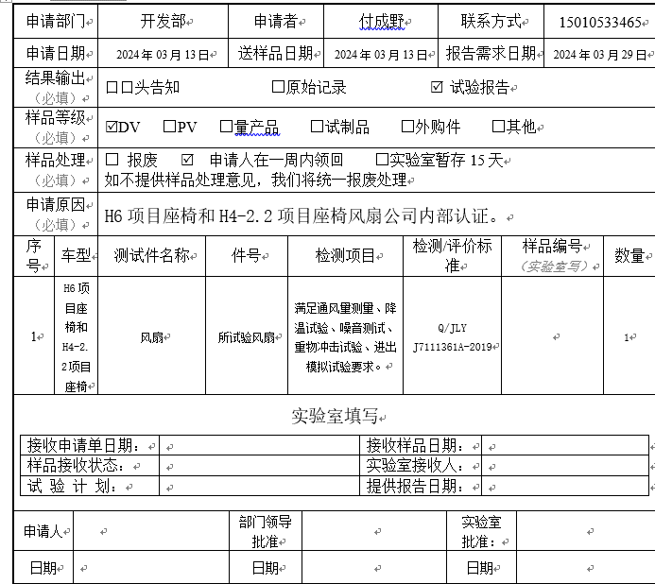 一、1.加热垫：10头绣花机，375有2台，750三台，12头750有5台，18头550.3台，1天9小时预计生产1万件， 目前客户群体：理想/上汽（荣威）乘用车/吉利/小鹏，华为； 2.通风和腰托：14台高周波焊接，12台裁切机，目前客户群体：比亚迪，上海延锋，吉利，长城，奇瑞； 3.SBR：一条产线，每天出货5000件左右，目前客户群体：吉利，长城，奇瑞； 4.风扇：四条线，一天9小时，1万件左右，目前客户群体：大众，比亚迪，吉利 以上物料都是美好自制，且产能富余，满足我司以后的B点开发。 二、我司风扇已开发B点美好，试验有做，但没有测试标准，经与美好和我司研发付成野沟通，已把我司初步标准发给美好，由美好把国标转换为具体方法和可定性的试验参数，再次核对试验结果；
直属领导意见
部门领导意见
项目经理意见
厂长意见
总经理意见

